变桨齿轮箱1
KKS编码 | F011016MDY04AU001
设备名称 | 16号机组第一面变桨齿轮箱
设备层级 | F011016MDY04
规格型号 | FDX100A-00R1
生产厂商 | 南高齿
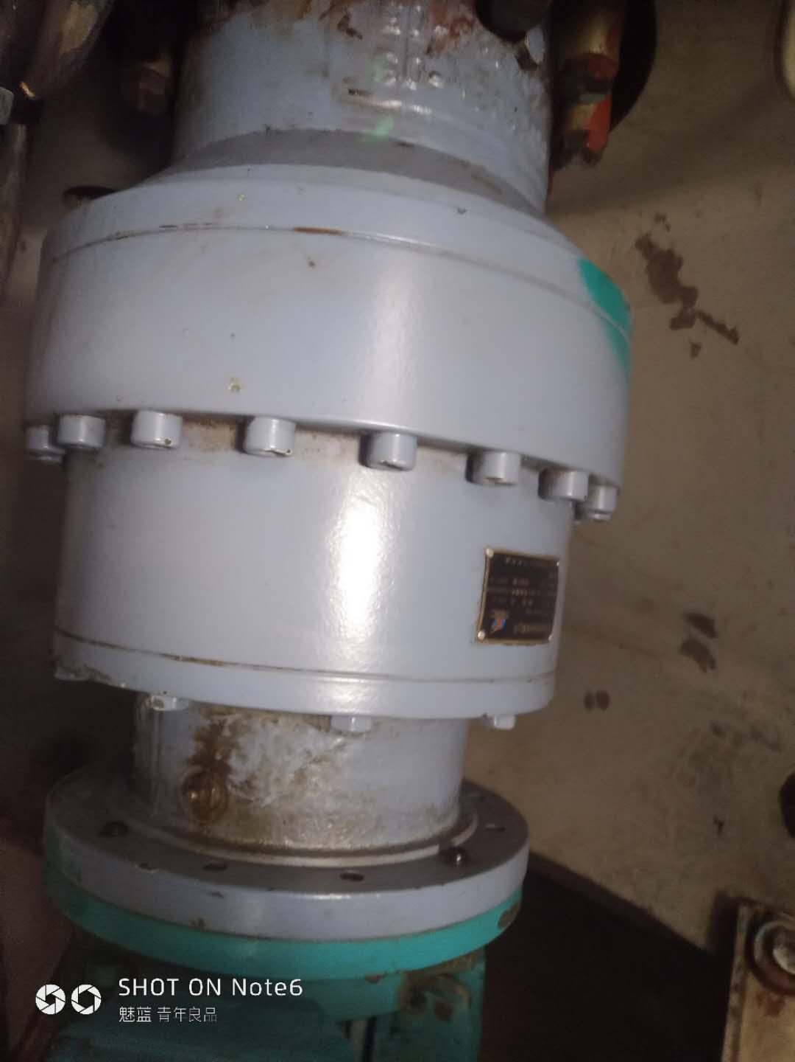 设备图片 | 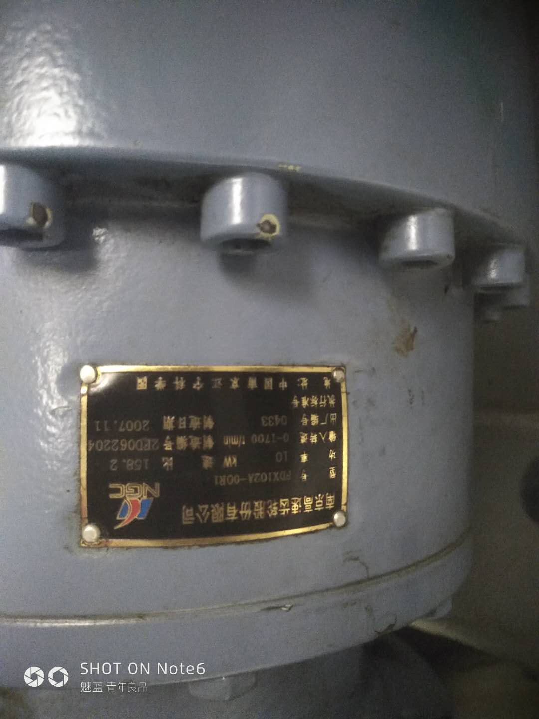
设备参数 | 功率10KW、速比：158.2、输入转速：0-1000r/min
设备概况 | 该设备也成为减速箱，使叶片正常运行是能快速开桨，并更具风速调整桨叶，故障时能及时的收桨到92.5°
巡检信息 | 检查各层的螺栓是否紧固，检查各层是否出现漏油情况，检查油位是否正常，手动变桨听声音是否正常。
维护信息 | 检查各层的螺栓是否紧固，检查各层是否出现漏油情况，检查油位是否正常，手动变桨听声音是否正常。
常见问题及处理办法 | 无
危险因素及预防
危险源
序号 | 设备设施 |  | 危害形式
1
2
运行巡视风险及预控
序号 | 危险点 | 可能存在的危害 | 预控措施

检修作业风险及预控
序号 | 危险点 | 可能存在的危害 | 预控措施
1
3

变桨电池柜1
KKS编码 | F011016MDY04GH005
设备名称 | 16号机组第一面变桨电池柜
设备层级 | F011016MDY04
规格型号 | G8-04 109 7
生产厂商
设备图片 | 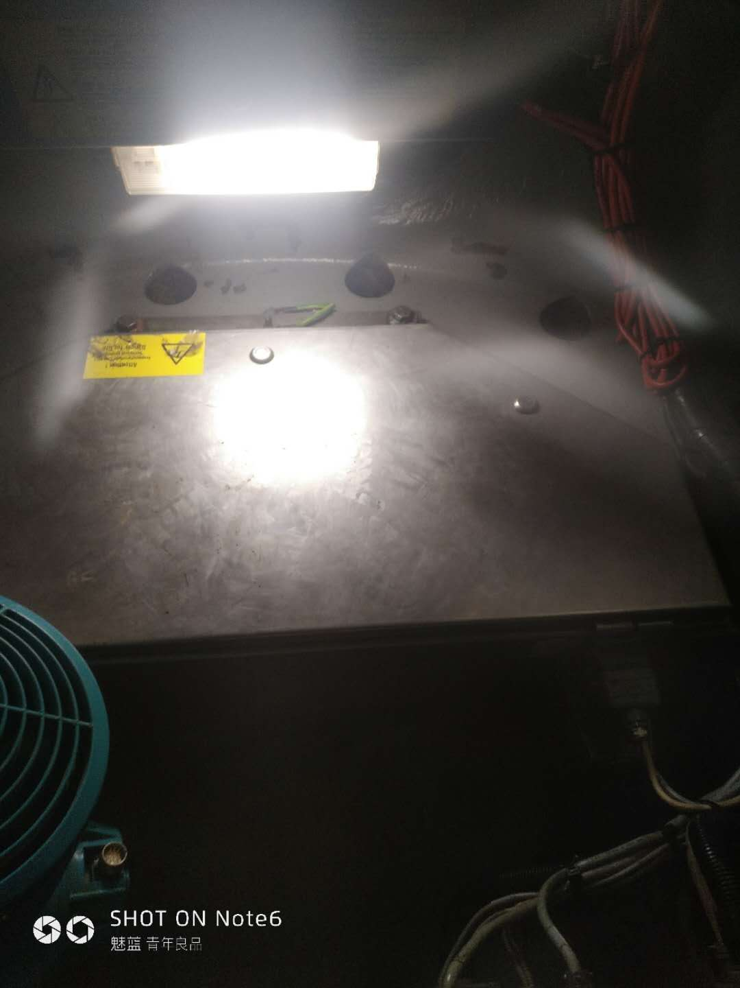 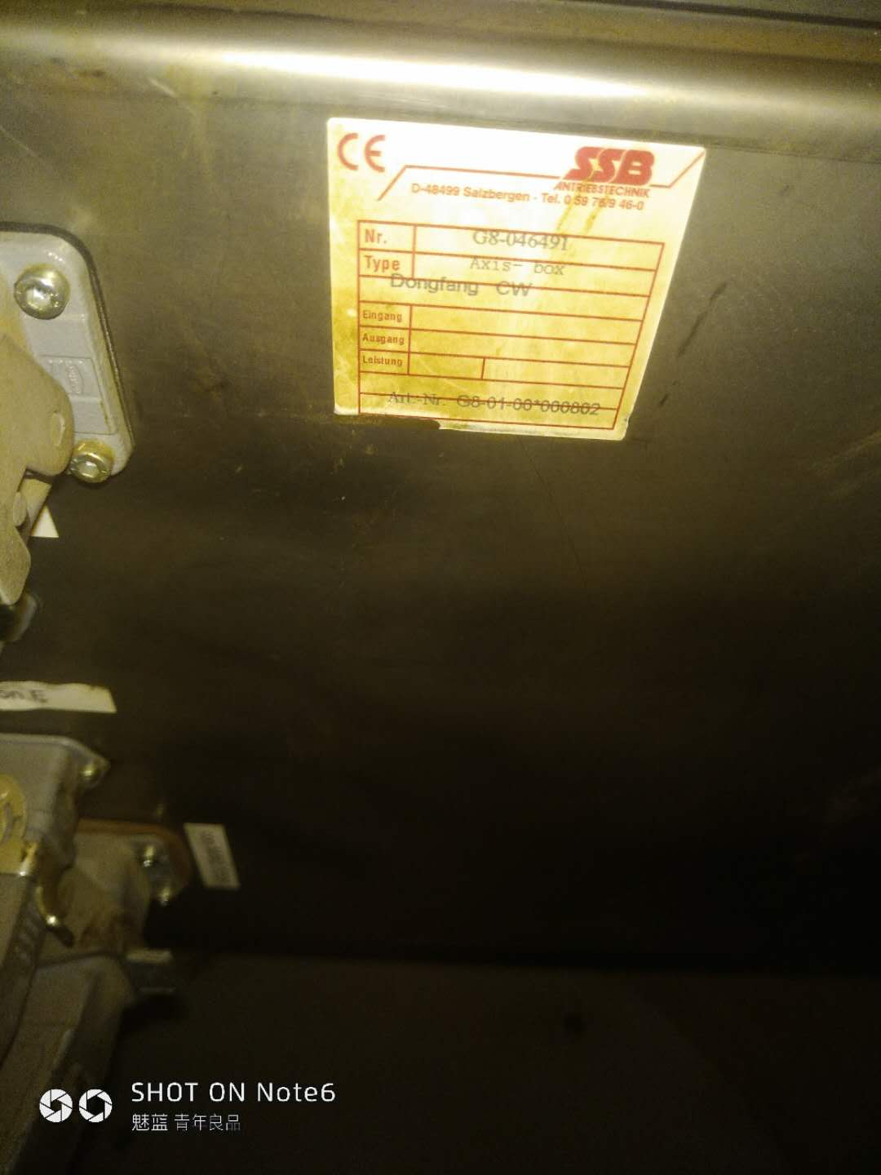
设备参数
设备概况 | 保护里面的设备，防止物体松动甩出造成二次伤害
巡检信息 | 检查柜门是否有变形，紧固是否松动。
维护信息 | 检查柜门是否有变形，紧固是否松动。
常见问题及处理办法
危险因素及预防
危险源
序号 | 设备设施 |  | 危害形式
1
2
运行巡视风险及预控
序号 | 危险点 | 可能存在的危害 | 预控措施
1 | 运行是遗留物品 | 损坏设备 | 出轮毂因检查物品是否全部带出去

检修作业风险及预控
序号 | 危险点 | 可能存在的危害 | 预控措施
1 | 安装 | 磕伤 | 严格按照规定

变桨电机1
KKS编码 | F011016MDY04AZ001
设备名称 | 16号机组第一面变桨电机
设备层级 | F011016MDY04
规格型号 | GHTIF-0716.2625.81
生产厂商
设备图片 | 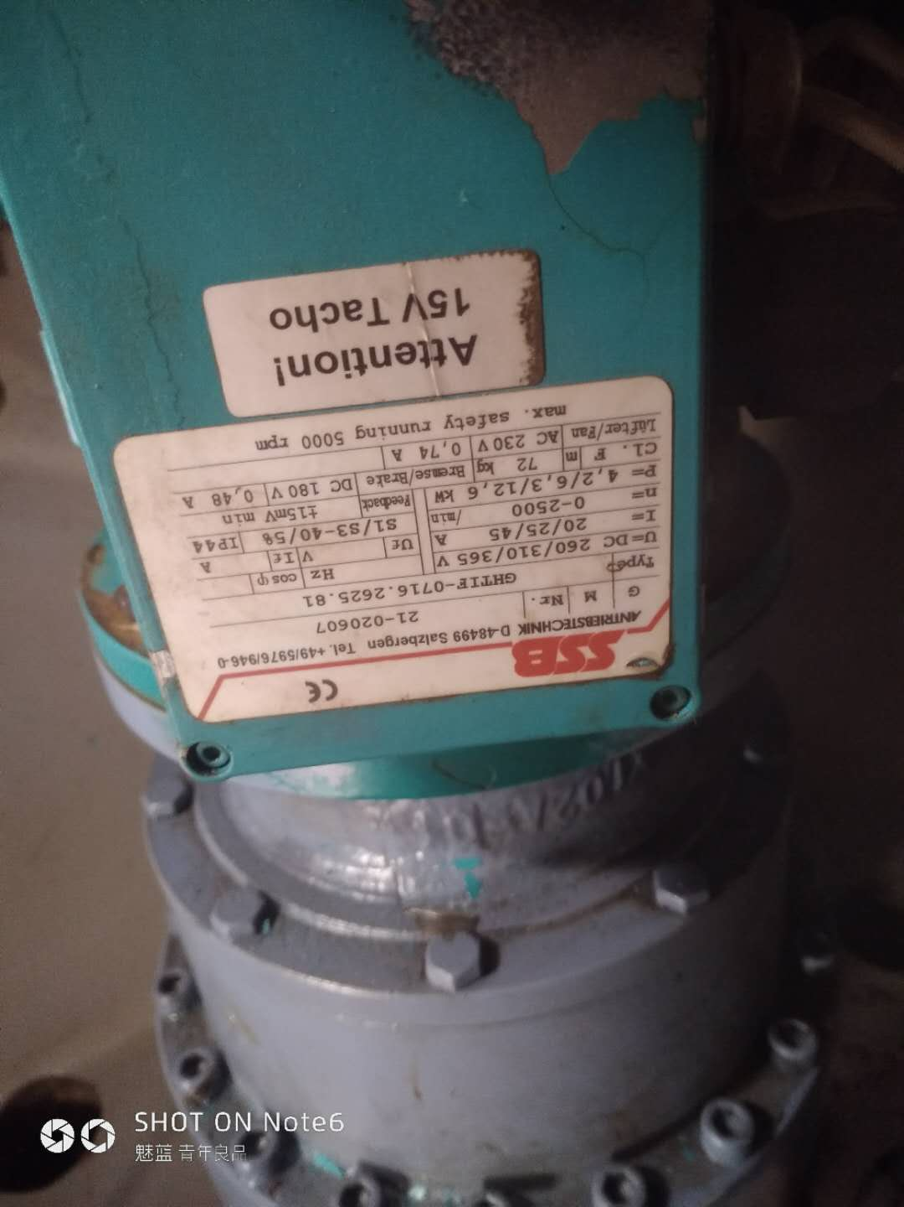 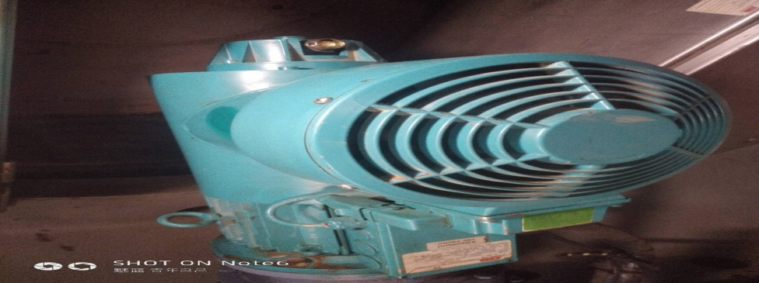
设备参数 | U=DC 260/310/365V、I=20/25/45A、N=0-2500/min、P=4，2/6，3/10/6KW
设备概况 | 属于直流电机，有独立的供电源，起到开桨，收桨松闸、抱闸的作用
巡检信息 | 对该电机检查中应检查接线有无松动，检查电机里面的碳刷长度，及时清理里面的碳粉。
维护信息 | 对该电机检查中应检查接线有无松动，检查电机里面的碳刷长度，及时清理里面的碳粉。
常见问题及处理办法 | 抱闸松不开，电机声音异常，处理方法：送下风机进行修理，报闸松不开，有可能编码器位置的一颗螺丝松动引起
危险因素及预防
危险源
序号 | 设备设施 |  | 危害形式
1
2
运行巡视风险及预控
序号 | 危险点 | 可能存在的危害 | 预控措施

检修作业风险及预控
序号 | 危险点 | 可能存在的危害 | 预控措施
1 | 搬运 | 物体砸伤 | 准备相应的安全工具
3

变桨电机2
KKS编码 | F011016MDY04AZ002
设备名称 | 16号机组第二面变桨电机
设备层级 | F011016MDY04
规格型号 | GHTIF-0716.2625.81
生产厂商
设备图片 | 
设备参数 | U=DC 260/310/365V、I=20/25/45A、N=0-2500/min、P=4，2/6，3/10/6KW
设备概况 | 属于直流电机，有独立的供电源，起到开桨，收桨松闸、抱闸的作用
巡检信息 | 对该电机检查中应检查接线有无松动，检查电机里面的碳刷长度，及时清理里面的碳粉。
维护信息 | 对该电机检查中应检查接线有无松动，检查电机里面的碳刷长度，及时清理里面的碳粉。
常见问题及处理办法 | 抱闸松不开，电机声音异常，处理方法：送下风机进行修理，报闸松不开，有可能编码器位置的一颗螺丝松动引起
危险因素及预防
危险源
序号 | 设备设施 |  | 危害形式
1
2
运行巡视风险及预控
序号 | 危险点 | 可能存在的危害 | 预控措施

检修作业风险及预控
序号 | 危险点 | 可能存在的危害 | 预控措施
1 | 搬运 | 物体砸伤 | 准备相应的安全工具
3

变桨电机3
KKS编码 | F011016MDY04AZ003
设备名称 | 16号机组第三面变桨电机
设备层级 | F011016MDY04
规格型号 | GHTIF-0716.2625.81
生产厂商
设备图片 | 
设备参数 | U=DC 260/310/365V、I=20/25/45A、N=0-2500/min、P=4，2/6，3/10/6KW
设备概况 | 属于直流电机，有独立的供电源，起到开桨，收桨松闸、抱闸的作用
巡检信息 | 对该电机检查中应检查接线有无松动，检查电机里面的碳刷长度，及时清理里面的碳粉。
维护信息 | 对该电机检查中应检查接线有无松动，检查电机里面的碳刷长度，及时清理里面的碳粉。
常见问题及处理办法 | 抱闸松不开，电机声音异常，处理方法：送下风机进行修理，报闸松不开，有可能编码器位置的一颗螺丝松动引起
危险因素及预防
危险源
序号 | 设备设施 |  | 危害形式
1
2
运行巡视风险及预控
序号 | 危险点 | 可能存在的危害 | 预控措施

检修作业风险及预控
序号 | 危险点 | 可能存在的危害 | 预控措施
1 | 搬运 | 物体砸伤 | 准备相应的安全工具
3

变桨控制柜
KKS编码 | F011016MDY04GH001
设备名称 | 16号机组变桨控制柜
设备层级 | F011016MDY04
规格型号 | G8-04 278 5
生产厂商
设备图片 | 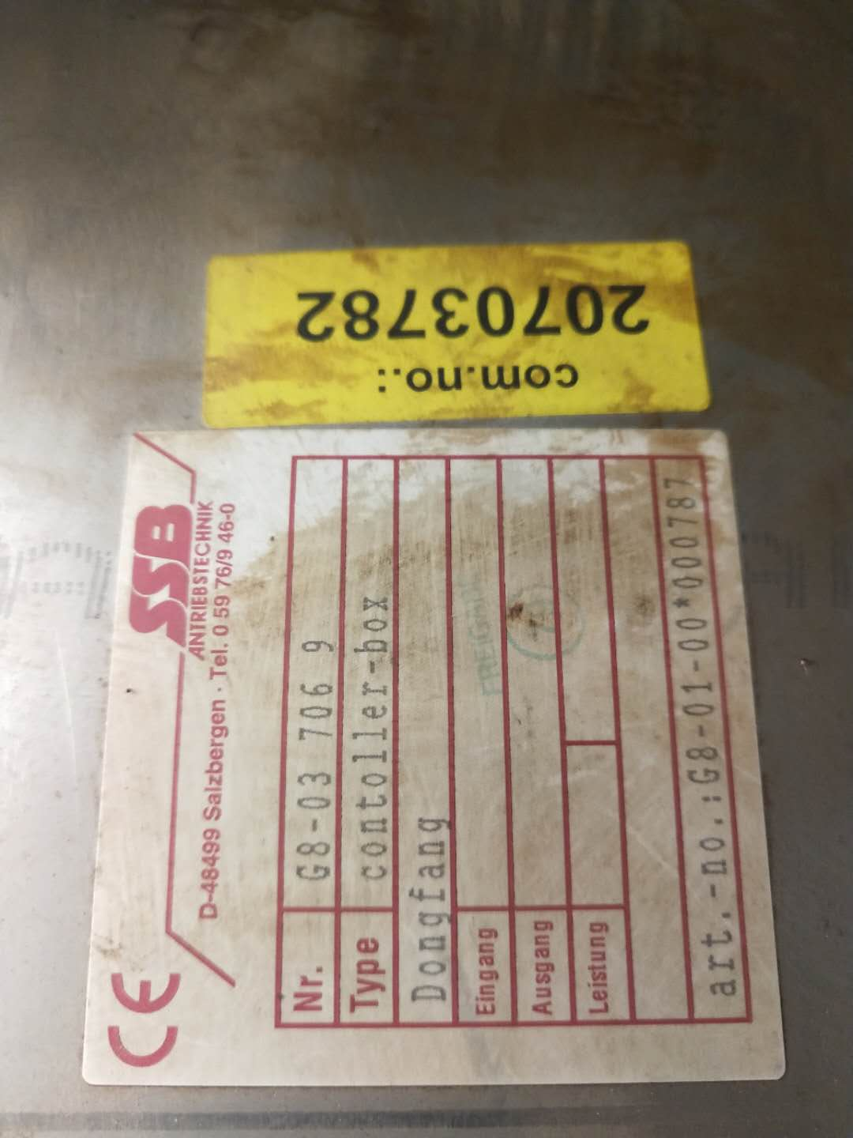 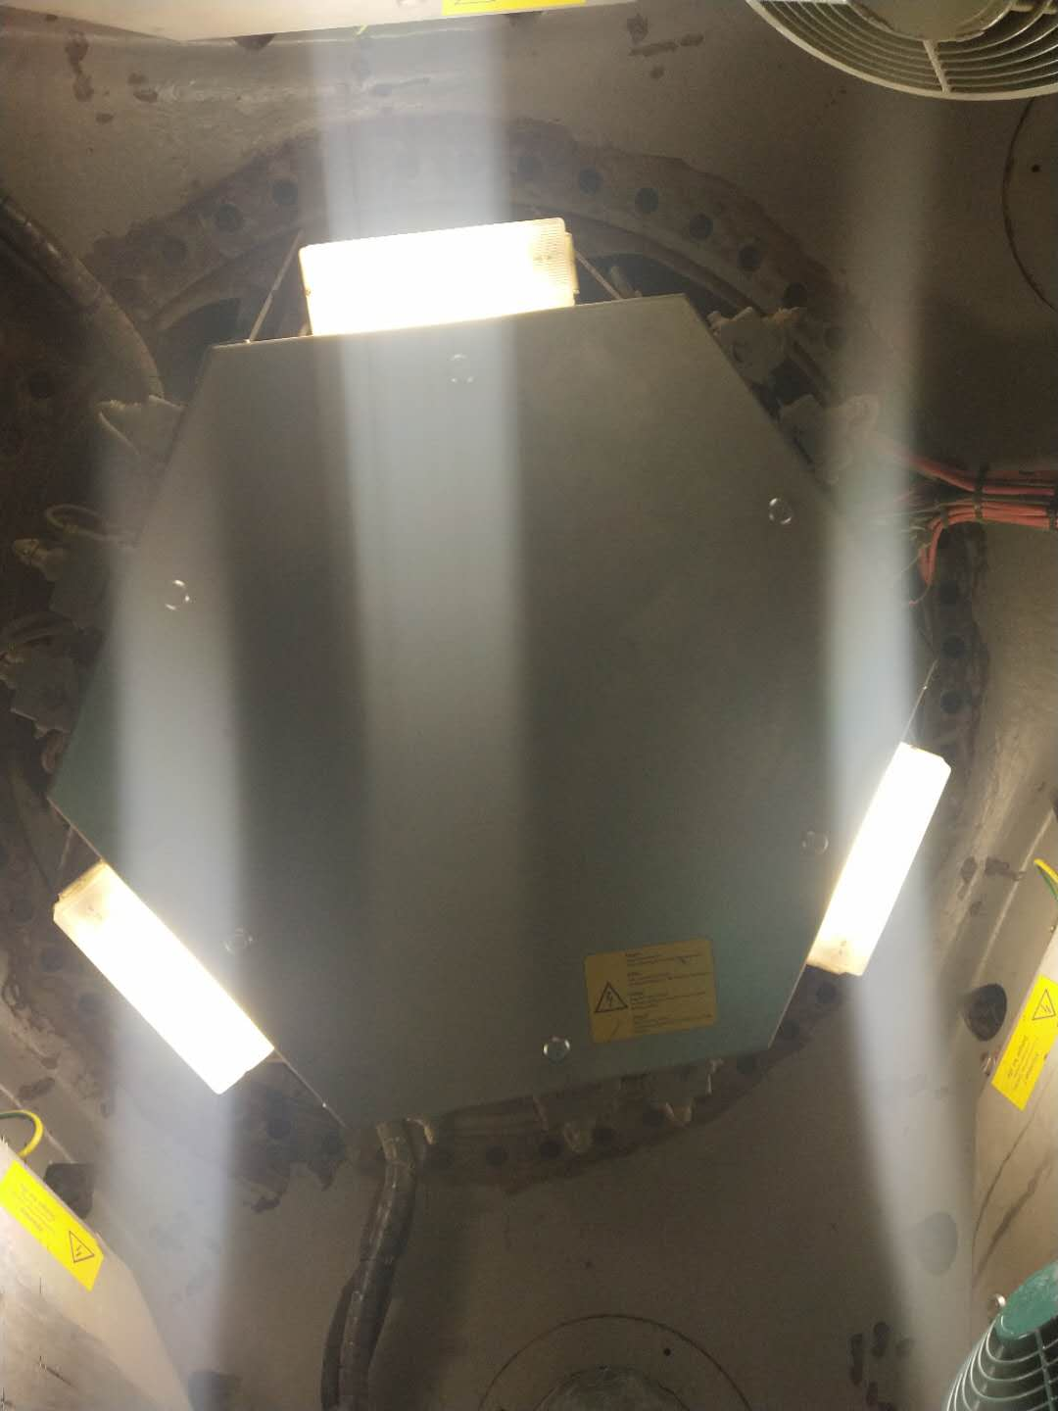
设备参数
设备概况 | 保护里面的设备，防止物体松动甩出造成二次伤害
巡检信息 | 检查柜门是否有变形，紧固是否松动。
维护信息 | 检查柜门是否有变形，紧固是否松动。
常见问题及处理办法
危险因素及预防
危险源
序号 | 设备设施 |  | 危害形式
1
2
运行巡视风险及预控
序号 | 危险点 | 可能存在的危害 | 预控措施
1 | 运行是遗留物品 | 损坏设备 | 出轮毂因检查物品是否全部带出去

检修作业风险及预控
序号 | 危险点 | 可能存在的危害 | 预控措施
1 | 安装 | 磕伤 | 严格按照规定

变桨润滑系统
KKS编码 | F011016MDY04BM001
设备名称 | 16号机组变桨润滑装置
设备层级 | F011016MDY04
规格型号 | 201O248692/9
生产厂商 | LINCOLN
设备图片 | 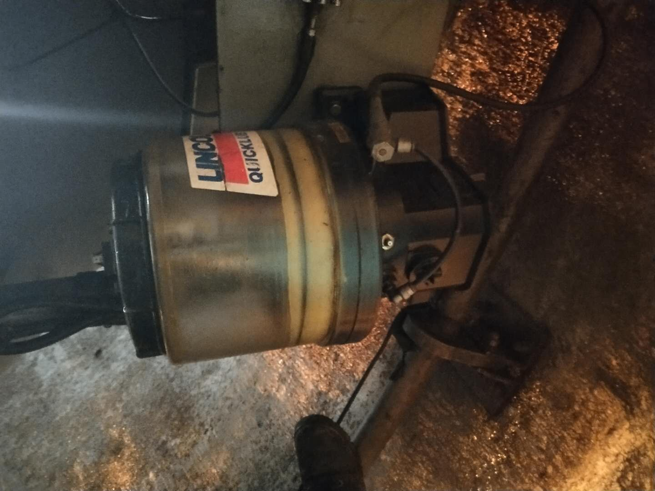 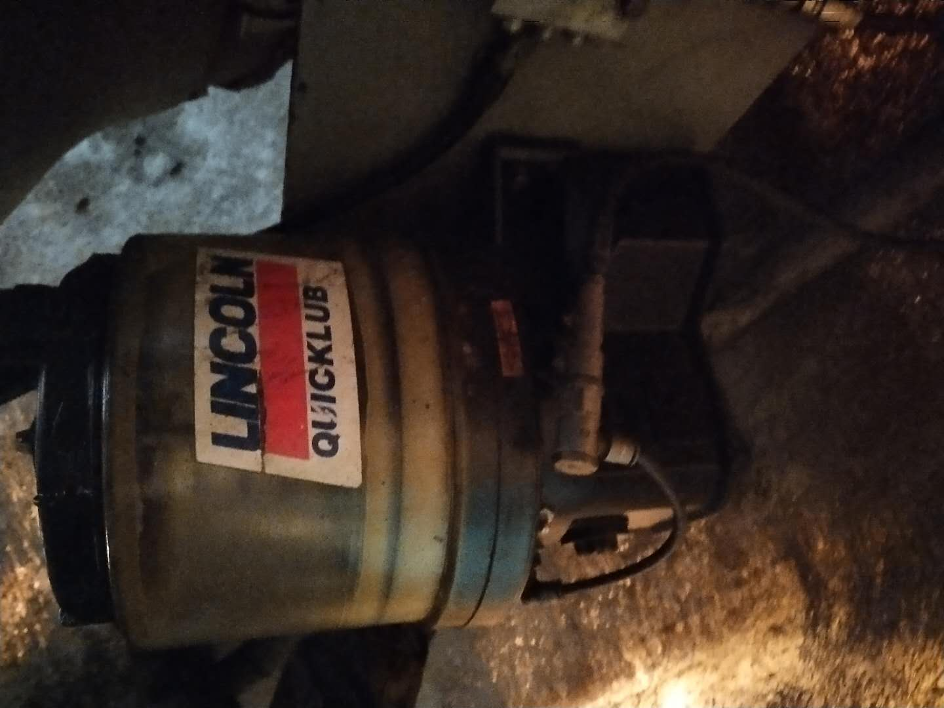
设备参数 | 设定值检查，4min\24h. 红 1 蓝 C
设备概况 | 设定定值给各叶片加注油脂
巡检信息 | 油泵检查运行正常，油位检测；油路检查，是否堵塞；设定值检查，4min\24h. 红 1 蓝 C
维护信息 | 油泵检查运行正常，油位检测；油路检查，是否堵塞；设定值检查，4min\24h. 红 1 蓝 C
常见问题及处理办法 | 油路堵塞，变桨油脂泵电路板失电，处理方法：通油塞疏通，油脂泵需带进场进行修理
危险因素及预防
危险源
序号 | 设备设施 |  | 危害形式
1
2
运行巡视风险及预控
序号 | 危险点 | 可能存在的危害 | 预控措施

检修作业风险及预控
序号 | 危险点 | 可能存在的危害 | 预控措施
1
3

变桨轴控柜1
KKS编码 | F011016MDY04GH002
设备名称 | 16号机组第一面变桨轴控柜
设备层级 | F011016MDY04
规格型号 | G8-04 280 8
生产厂商
设备图片 | 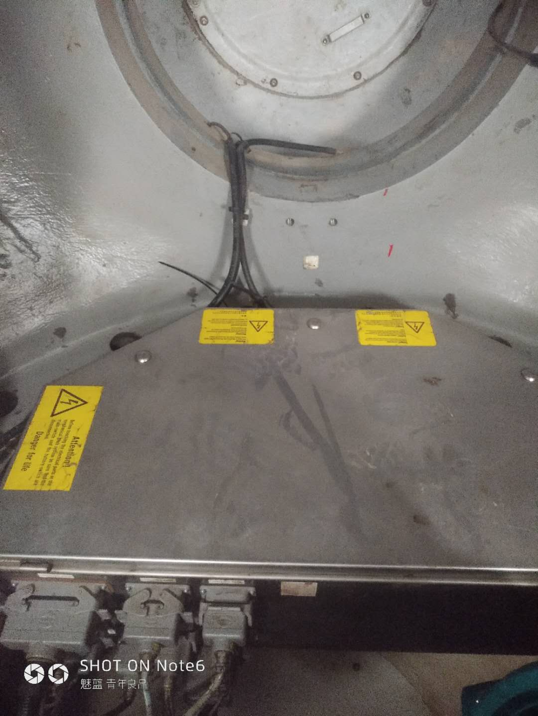 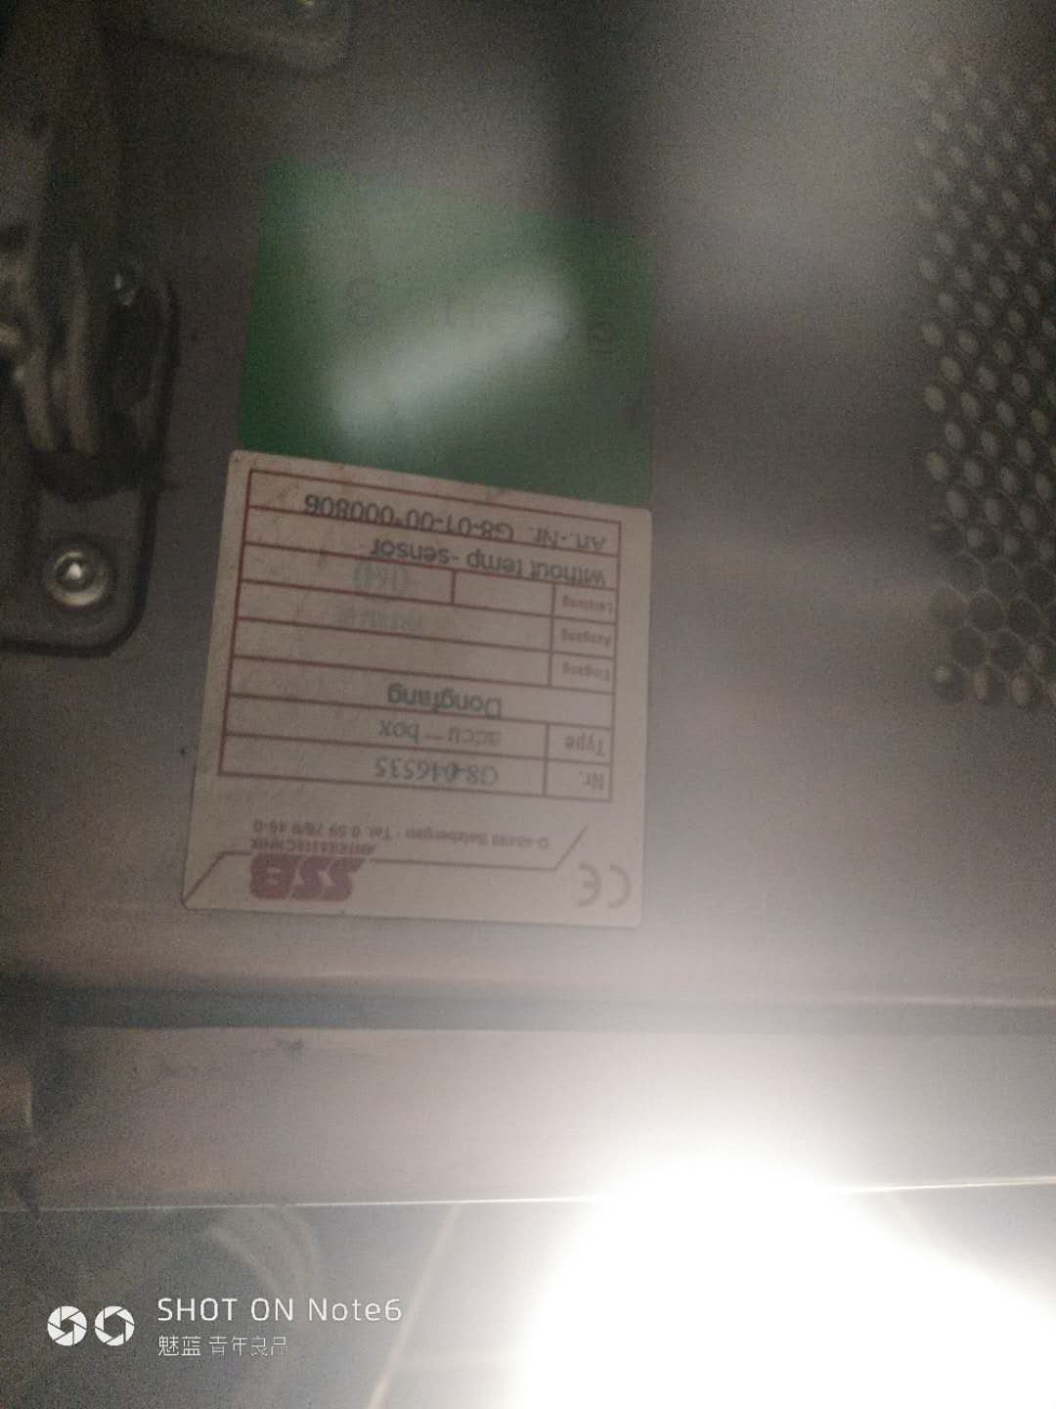
设备参数
设备概况 | 保护里面的设备，防止物体松动甩出造成二次伤害
巡检信息 | 检查柜门是否有变形，紧固是否松动。
维护信息 | 检查柜门是否有变形，紧固是否松动。
常见问题及处理办法
危险因素及预防
危险源
序号 | 设备设施 |  | 危害形式
1
2
运行巡视风险及预控
序号 | 危险点 | 可能存在的危害 | 预控措施
1 | 运行是遗留物品 | 损坏设备 | 出轮毂因检查物品是否全部带出去

检修作业风险及预控
序号 | 危险点 | 可能存在的危害 | 预控措施
1 | 安装 | 磕伤 | 严格按照规定

叶片1
KKS编码 | F011016MDC01AE001
设备名称 | 16号机组#1叶片
设备层级 | F011016MDC01
规格型号 | TH38
生产厂商 | 中航保定惠腾风电设备有限公司
设备图片 | 
设备参数
设备概况 | 该设备材料为玻璃纤维加强塑料，对风扫经面积大小进行生产电量的主要设备之一
巡检信息 | 检查避雷卡，打开叶片导流罩清理叶片里面的杂物，同时检查叶片是否存在破损情况。
维护信息 | 检查避雷卡，打开叶片导流罩清理叶片里面的杂物，同时检查叶片是否存在破损情况，紧固叶片导流罩的螺丝
常见问题及处理办法 | 避雷卡丢失，及时更换，经常性检查叶片是否破损
危险因素及预防
危险源
序号 | 设备设施 |  | 危害形式
1
2
运行巡视风险及预控
序号 | 危险点 | 可能存在的危害 | 预控措施

检修作业风险及预控
序号 | 危险点 | 可能存在的危害 | 预控措施
1
3

发电机
KKS编码 | F011016MDT00AG001
设备名称 | 16号机组发电机
设备层级 | 设备级
规格型号 | FG500M46-4RB-KK
生产厂商 | 四川东风电机厂有限公司
设备图片 | 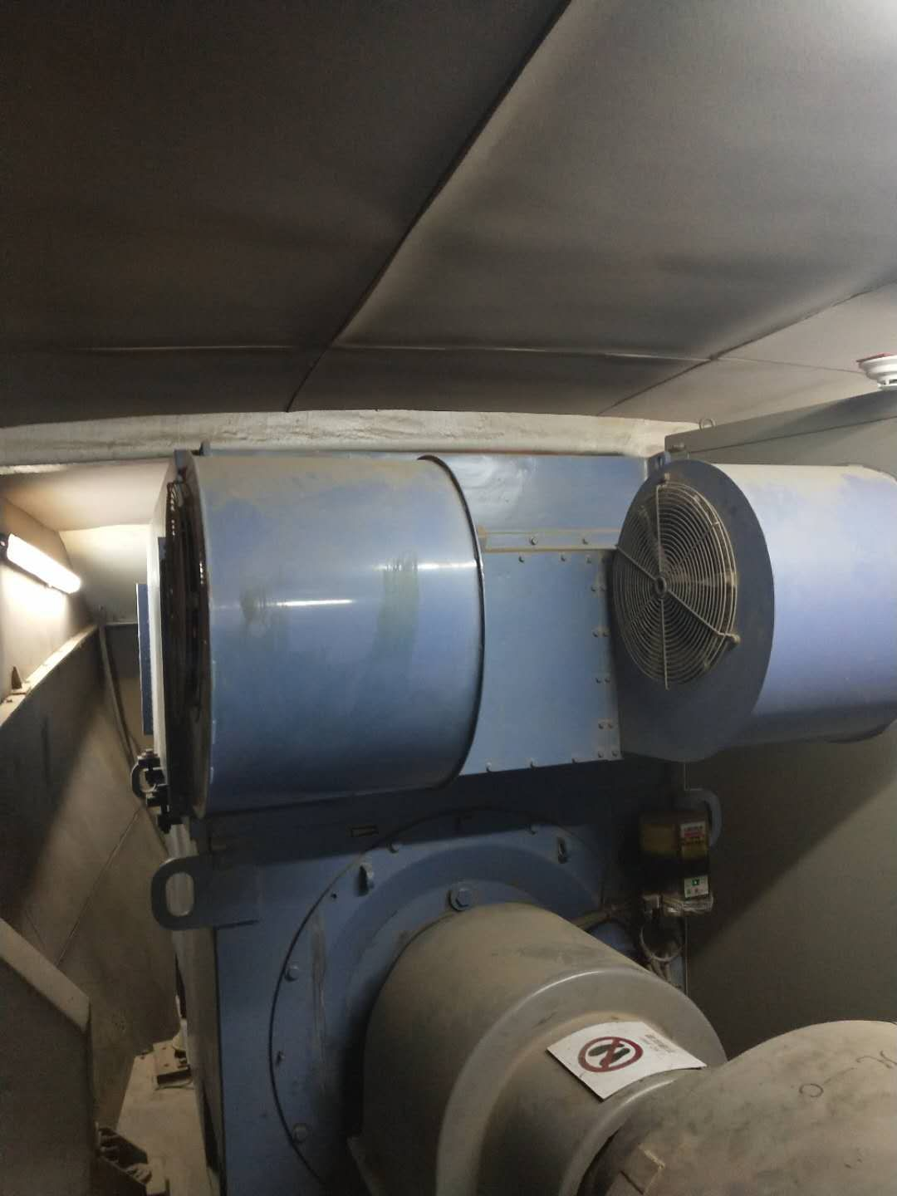 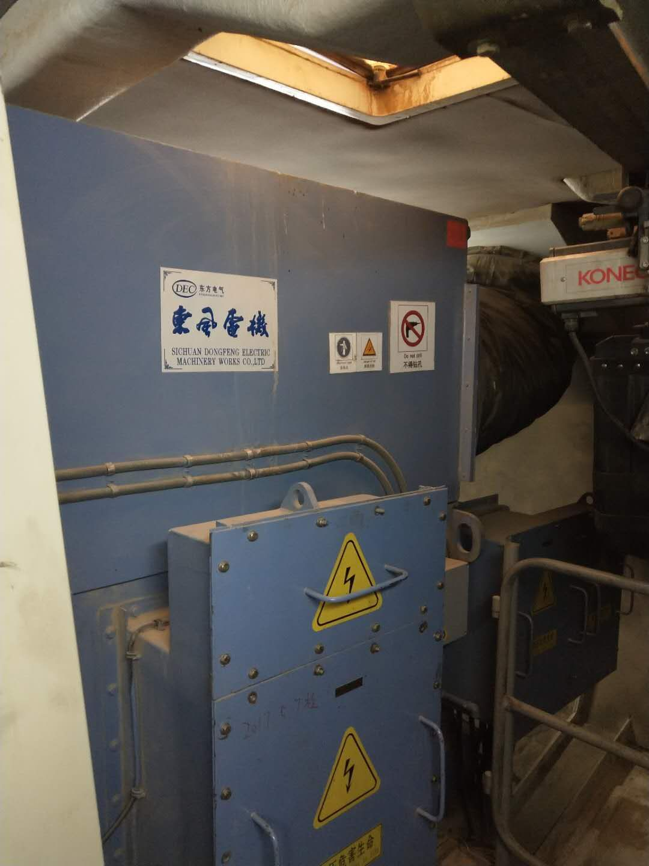
设备参数 | 防护等级： H IP54；功率因数：0.87；质量：6.35T；额定频率：50Hz；定子额定电压：690V；定子额定电流：1095A；定/转子:0-550/-50-0KW 1000-1500r/min 550-1310/0-250W 1500-1822r/min ；工作制：S1-S1-S1；定/转子接线方式：Y；冷却方式：IC616;效率：96.7%
设备概况 | 1.5MW双馈异步发电机
巡检信息 | 1.检查轴承温度有无异常,轴承运行声音是否正常。2.检查发电机集电环内是否有碳粉堆积，碳刷长度是否正常，集电环表面无放电，集电环与碳刷接触面是否吻合。3.发电机润滑油泵、油路检查。4.转速传感器、PT100、编码器接线检查、无松动、磨损。5.发电机接地良好，各部螺栓无松动。6.冷却、加热装置检查。 |  |  | .
维护信息 | 1、发电机定/转子力矩紧固；2.发电机联轴器找中；3.发电机定/转子绝缘测量；4.发电机定/转子直阻测试。
常见问题及处理办法
危险因素及预防
危险源
序号 | 设备设施 |  | 危害形式
1 | 发电机轴承、联轴器等机械转动部位 |  | 机械伤害
2
3
运行巡视风险及预控
序号 | 危险点 | 可能存在的危害 | 预控措施

检修作业风险及预控
序号 | 危险点 | 可能存在的危害 | 预控措施
1 | 高处作业 | 高处坠落 | 作业过程中系好安全带
2 | 受限空间 | 窒息危害 | 增加通风设备，加强内部通风。
3 | 工器具 | 工器具伤害 | 正确使用检验合格工器具

主齿轮箱
KKS编码 | F011016MDK00AU001
设备名称 | 16号机组齿轮箱
设备层级 | 设备级
规格型号 | FD1660B-01-00R3
生产厂商 | 南京高速齿轮制造有限公司
设备图片 | 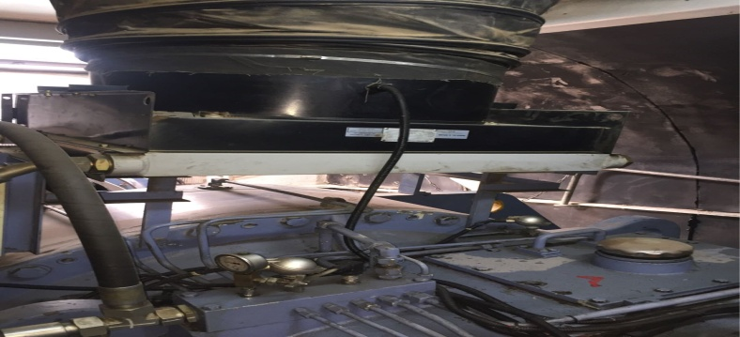 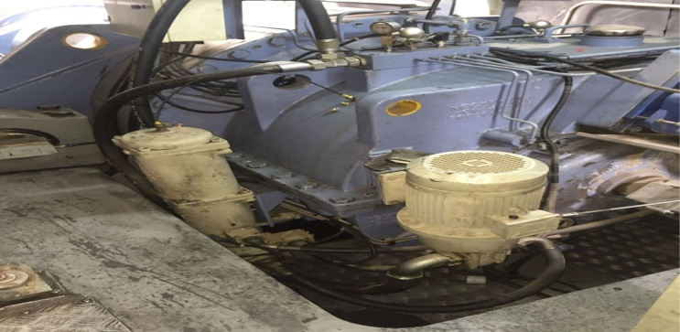
设备参数 | 功率：1660KW；速比：104；输入转速：10.3r/min；
设备概况 | 风力发电机组主齿轮箱
巡检信息 | 1.检查轴承温度有无异常,齿轮箱运行声音是否正常。2.检查齿轮箱风扇冷却系统。3.齿轮箱润滑油泵、油路及油管检查。4.转速传感器、PT100、无松动、磨损。6.齿轮箱加热装置系统检查。 |  |  | .
维护信息 | 1、齿轮箱弹性支撑力矩紧固；
常见问题及处理办法
危险因素及预防
危险源
序号 | 设备设施 |  | 危害形式
1 | 齿轮箱轴承、刹车盘转动部位 |  | 机械伤害
2
3
运行巡视风险及预控
序号 | 危险点 | 可能存在的危害 | 预控措施

检修作业风险及预控
序号 | 危险点 | 可能存在的危害 | 预控措施
1 | 高处作业 | 高处坠落 | 作业过程中系好安全带
2 | 受限空间 | 窒息危害 | 增加通风设备，加强内部通风。
3 | 工器具 | 工器具伤害 | 正确使用检验合格工器具

主控柜
KKS编码 | F011016MDY03
设备名称 | 16号机组主控系统控制柜
设备层级 | 设备级
规格型号 | FD001-FD
生产厂商 | Bachmann
设备图片 | 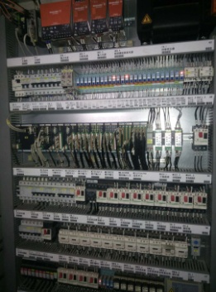 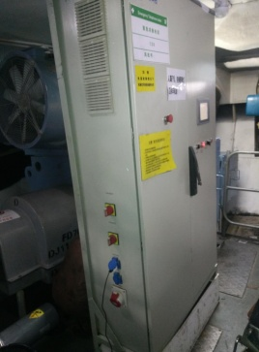
设备参数 | 主控程序：FD77-PLC-V2.65B3
设备概况 | 38号机组主控控制柜（包含控制模块、超速模块、转速模块、各种空气开关、继电器、接触器等）
巡检信息 | 接线及元件紧固:端子接线牢固，插接件无松动，各元器件外观完好; 主控柜散热风扇:正常运行，温度设置25℃; 主控设置参数检查，查看有无信号屏蔽现象主控设置参数检查，查看有无信号屏蔽现象 主控柜外观、背板铆钉检查及清灰
维护信息 | 接线及元件紧固:端子接线牢固，插接件无松动，各元器件外观完好; 主控柜散热风扇:正常运行，温度设置25℃; 主控设置参数检查，查看有无信号屏蔽现象主控设置参数检查，查看有无信号屏蔽现象 主控柜外观、背板铆钉检查及清灰
常见问题及处理办法
危险因素及预防
危险源
序号 | 设备设施 |  | 危害形式
1 | 各电气连接部分 |  | 触电伤害
2
3
运行巡视风险及预控
序号 | 危险点 | 可能存在的危害 | 预控措施

检修作业风险及预控
序号 | 危险点 | 可能存在的危害 | 预控措施
1 | 各电气连接部分 | 触电伤害 | 作业前需断开相关电源开关，必要时断开箱变电源高低压侧，并挂设接地线
2 | 工器具 | 工器具伤害 | 正确使用检验合格工器具
3

风向传感器
KKS编码 | F011016MDY03CG001
设备名称 | 16号机组风向传感器
设备层级 | F011016MDY03
规格型号 | LE2161
生产厂商 | 成都雷奥
设备图片 | 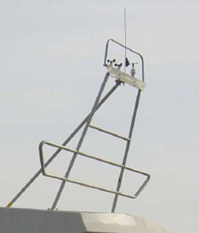
设备参数
设备概况 | 风向传感器，是一种以风向箭头的转动探测、感受外界的风向信息，输出对应风向相关数值的物理装置
巡检信息 | 传感器接线紧固无破损，风向指示与机舱方向一致
维护信息 | 传感器接线紧固无破损，风向指示与机舱方向一致
常见问题及处理办法
危险因素及预防
危险源
序号 | 设备设施 |  | 危害形式
1 | 各电气连接部分 |  | 触电伤害
2
3
运行巡视风险及预控
序号 | 危险点 | 可能存在的危害 | 预控措施

检修作业风险及预控
序号 | 危险点 | 可能存在的危害 | 预控措施
1 | 各电气连接部分 | 触电伤害 | 作业前需断开相关电源开关，必要时断开箱变电源高低压侧，并挂设接地线
2 | 工器具 | 工器具伤害 | 正确使用检验合格工器具
3

刹车盘
KKS编码 | F011016MDC02HB001
设备名称 | 16号机组主轴刹车盘
设备层级 | F011016MDC02
规格型号 | 表工D050013
生产厂商 | 表工
设备图片 | 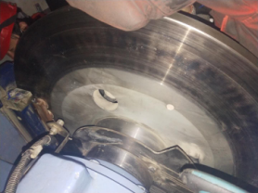 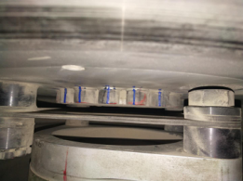
设备参数
设备概况 | 刹车盘，简单来说，就是一个圆的盘子，车子行进时它也是转动的。制动卡钳夹住刹车盘而产生制动力的，踩刹车时就是它夹住刹车盘起到减速或者停车的作用。刹车盘制动效果好，且比鼓形刹车更易维护。 刹车目前有盘刹和鼓刹还有气刹车，老一些的车很多都是前盘后鼓的。现在的车很多前后都是盘刹的。因为盘刹较鼓刹的散热好，在高速制动状态下，不容易产生热衰退，所以其高速制动效果好。
巡检信息 | .1调整刹车片与刹车盘间隙为1.25mm±0.1mm
维护信息 | 1、检查刹车盘表面有无划痕及凹槽，清理刹车盘表面油污 2、检查罩壳安装牢靠，且罩壳螺栓齐全 3、检查刹车片表面光滑，无破损现象 4、调整刹车片与刹车盘间隙为1.25mm±0.1mm
常见问题及处理办法 | 常见问题：1、螺栓松动 处理方法：1、紧固；
危险因素及预防
危险源
序号 | 设备设施 |  | 危害形式

运行巡视风险及预控
序号 | 危险点 | 可能存在的危害 | 预控措施

检修作业风险及预控
序号 | 危险点 | 可能存在的危害 | 预控措施
1 | 重物 | 砸伤 | 穿防砸鞋，注意安全

主轴刹车器1
KKS编码 | F011016MDC02HB002
设备名称 | 16号机组主轴刹车器1
设备层级 | F011016MDC02
规格型号 | NHCE-900
生产厂商 | ANTEC
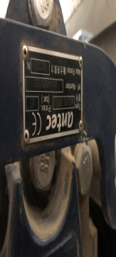 设备图片
设备参数
设备概况 | 风电制动器是风机发电机组上重要的组成部分，关系到整个风机的正常运行和安全可靠，制动器的制动过程涉及到复杂的多物理现场的耦合问题，
巡检信息 | 1、刹车器本体、管路及接头紧固无渗漏油；刹车器护罩完好，安装正确。 2、手动刹车试验、检查刹车功能正常； 3、刹车片厚度：大于5mm（不含钢背）
维护信息 | 1、检查刹车片表面光滑，无破损现象； 2、测量刹车片厚度并记录，大于5mm为合格； 3、调整刹车片与刹车盘间隙为1.25mm±0.1mm 4、检查刹车油管连接有无漏油现象 ； 5、检查齿轮箱与刹车器连接螺栓力矩； 6、检查挡块螺栓、导向螺栓力矩（25Nm） 7、刹车系统功能测试
常见问题及处理办法 | 常见问题：1、刹车片磨损严重； 2、刹车反馈松动； 3、刹车间隙过大； 4、螺栓松动； 处理方法：1、更换刹车片 2、紧固反馈、必要时更换； 3、调整间隙大小； 4、检查螺栓，必要时进行紧固；
危险因素及预防
危险源
序号 | 设备设施 |  | 危害形式
1 | 刹车反馈松动 |  | 收不到指令

运行巡视风险及预控
序号 | 危险点 | 可能存在的危害 | 预控措施
1 | 刹车片磨损过大 | 擦出火花 | 发现立即更换

检修作业风险及预控
序号 | 危险点 | 可能存在的危害 | 预控措施
1 | 间隙过大 | 刹不住 | 调整间隙
2 | 松动 | 物体砸伤 | 紧固

机舱吊车
KKS编码 | F011016MDZ07AF001
设备名称 | 16号机组机舱吊车
设备层级 | F011016MDZ07
规格型号 | 201104048
生产厂商 | 圣德信
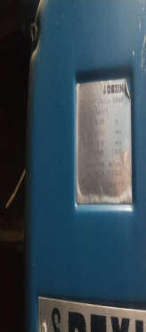 设备图片 | 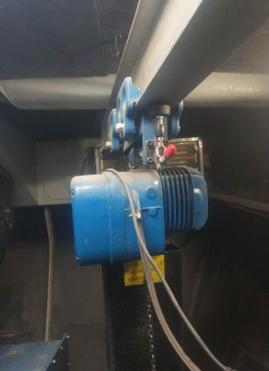
设备参数
设备概况 | 维修时的重要工具，能够有效的方便运输能够承受的吊装工具，
巡检信息 | 1、检查小车和横梁的工作正常； 2、锁紧扣完好，横梁无裂纹； 3、吊车工作正常无缺陷，吊链袋无磨损。
维护信息 | 1、紧固吊车与机架连接螺栓； 2、检查吊箱或吊带有无破损现象； 3、检查电缆（含接地线）、电源插头、操作手柄正常； 4、检查吊钩及吊链无裂纹、无损坏； 5、吊车功能测试；
常见问题及处理办法 | 操作手柄使用不灵活、接线松动，处理问题检查紧固并更换相应按键
危险因素及预防
危险源
序号 | 设备设施 |  | 危害形式

运行巡视风险及预控
序号 | 危险点 | 可能存在的危害 | 预控措施

检修作业风险及预控
序号 | 危险点 | 可能存在的危害 | 预控措施
1 | 带有电压 | 触电 | 断开电车电源
2 | 螺栓松动 | 物体砸伤 | 检查螺栓紧固度

偏航刹车器
KKS编码 | F011016MDC02HB004
设备名称 | 16号机组偏航刹车器
设备层级 | F011016MDC02
规格型号 | NHCE-900
生产厂商 | ANTEC
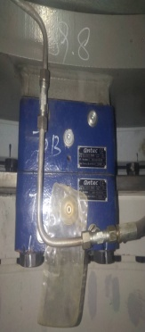 设备图片
设备参数
设备概况 | 偏航系统是水平轴式风力发电机组必不可少的组成系统之一。偏航系统的主要作用有两个。其一是与风力发电机组的控制系统相互配合，使风力发电机组的风轮始终处于迎风状态，充分利用风能，提高风力发电机组的发电效率；其二是提供必要的锁紧力矩，以保障风力发电机组的安全运行。
巡检信息 | 1、刹车器本体、管路及接头紧固无渗漏油；刹车器护罩完好，安装正确。 2、手动刹车试验、检查刹车功能正常； 3、刹车片厚度：大于5mm（不含钢背）
维护信息 | 1、检查本体无破损，无漏油现象； 2、检查积油袋无破损、无漏油； 3、偏航刹车器挡块螺栓力矩紧固（275Nm）； 4、偏航刹车器与机架连接螺栓力矩紧固（1090Nm）； 5、偏航刹车片厚度测量并记录； 6、
常见问题及处理办法 | 常见问题：1、油管漏油； 2、偏航刹车器本体漏油； 3、螺栓松动； 处理方法：1、更换油管； 2、更换偏航刹车器； 3、紧固螺栓并加油；
危险因素及预防
危险源
序号 | 设备设施 |  | 危害形式
 | 物体砸伤 |  | 松动，掉落
 | 漏油 |  | 滑倒
运行巡视风险及预控
序号 | 危险点 | 可能存在的危害 | 预控措施
1 | 刹车片磨损 | 磨损刹车盘 | 及时更换

检修作业风险及预控
序号 | 危险点 | 可能存在的危害 | 预控措施
1 | 有油污 | 滑倒、摔伤 | 紧固、并地面擦拭干净
2 | 油压 | 喷射 | 佩戴护目镜

偏航齿轮箱1
KKS编码 | F011016MDC02AU001
设备名称 | 16号机组偏航齿轮箱1
设备层级 | F011016MDC02
规格型号 | FDX204B-OOR1
生产厂商 | 南高齿
设备图片 | 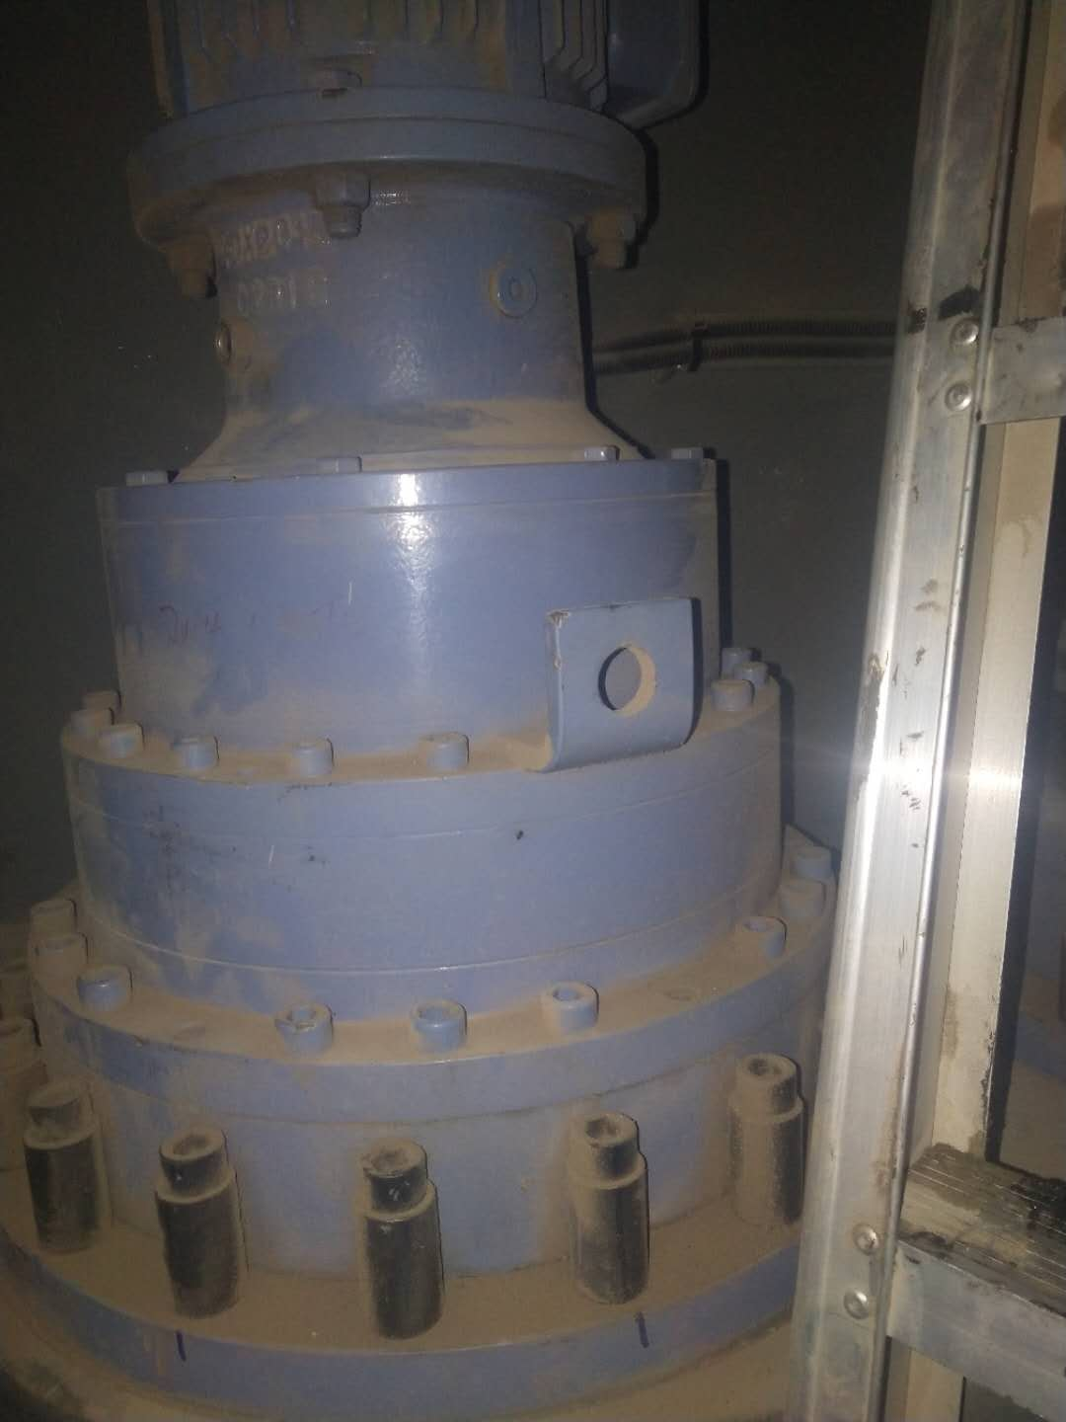 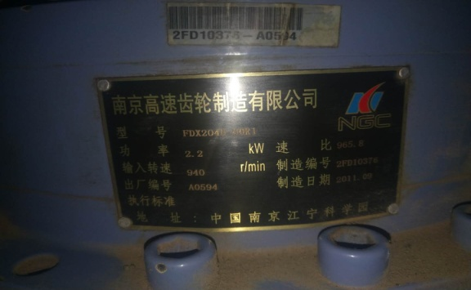
设备参数 | 1、功率：2.2、 2、速比：965.8、 3、输入转速：940
设备概况 | 风力发电机组的偏航系统也可以成为对风系统，由于风向经常改变，如果叶轮扫风面和风向不垂直，不但功率输出减少，而且载荷情况也更加恶劣。偏航系统的功能就是跟踪风向的变化，驱动机舱围绕塔架中心线旋转，使风轮扫风掠面与风向保持垂直。偏航系统的功能就是跟踪风向的变化，驱动机舱围绕塔架中心线旋转，使风轮扫风掠面与风向保持垂直。
巡检信息 | 偏航齿轮箱油位、油色正常，运行声音正常，齿轮箱表面无渗漏。偏航电机运行正常，接线紧固，无异音抖动。
维护信息 | 1、偏航齿轮箱油位检查（油标满）； 2、偏航电机与齿轮箱连接螺栓力矩紧固（130 Nm）； 3、偏航齿轮箱密封良好，有无渗漏油； 4、偏航齿轮箱与机架连接螺栓力矩紧固（200 Nm）； 5、偏航齿轮箱各部法兰连接处螺栓力矩紧固；
常见问题及处理办法 | 常见问题：1、由于密封不良 2、油位低 3、螺栓松动； 处理方法：1、逐级拆卸，更换密封圈，紧固螺栓； 2、目视，必要时加注油脂； 3、紧固螺栓
危险因素及预防
危险源
序号 | 设备设施 |  | 危害形式
1 | 噪音较大 |  | 可能出现齿轮断裂，

运行巡视风险及预控
序号 | 危险点 | 可能存在的危害 | 预控措施
1 | 噪音较大、齿轮断裂 | 齿轮断裂 | 定期检查

检修作业风险及预控
序号 | 危险点 | 可能存在的危害 | 预控措施
1 | 坠落 | 砸伤 | 使用完整的工具
3 | 油污 | 滑倒 | 准备抹布，放油

偏航齿轮箱2
KKS编码 | F011016MDC02AU002
设备名称 | 16号机组偏航齿轮箱2
设备层级 | F011016MDC02
规格型号 | FDX204B-OOR1
生产厂商 | 南高齿
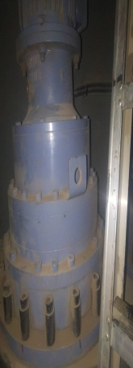 设备图片 | 
设备参数 | 1、功率 2.2KW； 2、速比 965.8； 3、输入转速 940；
设备概况 | 风力发电机组的偏航系统也可以成为对风系统，由于风向经常改变，如果叶轮扫风面和风向不垂直，不但功率输出减少，而且载荷情况也更加恶劣。偏航系统的功能就是跟踪风向的变化，驱动机舱围绕塔架中心线旋转，使风轮扫风掠面与风向保持垂直。偏航系统的功能就是跟踪风向的变化，驱动机舱围绕塔架中心线旋转，使风轮扫风掠面与风向保持垂直。
巡检信息 | 偏航齿轮箱油位、油色正常，运行声音正常，齿轮箱表面无渗漏。偏航电机运行正常，接线紧固，无异音抖动。
维护信息 | 1、偏航齿轮箱油位检查（油标满）； 2、偏航电机与齿轮箱连接螺栓力矩紧固（130 Nm）； 3、偏航齿轮箱密封良好，有无渗漏油； 4、偏航齿轮箱与机架连接螺栓力矩紧固（200 Nm）； 5、偏航齿轮箱各部法兰连接处螺栓力矩紧固；
常见问题及处理办法 | 常见问题：1、由于密封不良 2、油位低 3、螺栓松动； 处理方法：1、逐级拆卸，更换密封圈，紧固螺栓； 2、目视，必要时加注油脂； 3、紧固螺栓
危险因素及预防
危险源
序号 | 设备设施 |  | 危害形式
1 | 噪音较大 |  | 可能出现齿轮断裂，

运行巡视风险及预控
序号 | 危险点 | 可能存在的危害 | 预控措施
1 | 噪音较大、齿轮断裂 | 齿轮断裂 | 定期检查

检修作业风险及预控
序号 | 危险点 | 可能存在的危害 | 预控措施
1 | 坠落 | 砸伤 | 使用完整的工具
3 | 油污 | 滑倒 | 准备抹布，放油

偏航齿轮箱3
KKS编码 | F010010MDC02AU003
设备名称 | 16号机组偏航齿轮箱3
设备层级 | F010010MDC02
规格型号 | FDX204B-OOR1
生产厂商 | 南高齿
设备图片 |  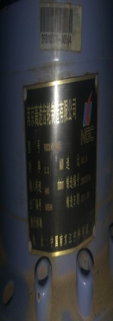
设备参数 | 1、功率 2.2KW； 2、速比 965.8； 3、输入转速 940；
设备概况 | 风力发电机组的偏航系统也可以成为对风系统，由于风向经常改变，如果叶轮扫风面和风向不垂直，不但功率输出减少，而且载荷情况也更加恶劣。偏航系统的功能就是跟踪风向的变化，驱动机舱围绕塔架中心线旋转，使风轮扫风掠面与风向保持垂直。偏航系统的功能就是跟踪风向的变化，驱动机舱围绕塔架中心线旋转，使风轮扫风掠面与风向保持垂直。
巡检信息 | 偏航齿轮箱油位、油色正常，运行声音正常，齿轮箱表面无渗漏。偏航电机运行正常，接线紧固，无异音抖动。
维护信息 | 1、偏航齿轮箱油位检查（油标满）； 2、偏航电机与齿轮箱连接螺栓力矩紧固（130 Nm）； 3、偏航齿轮箱密封良好，有无渗漏油； 4、偏航齿轮箱与机架连接螺栓力矩紧固（200 Nm）； 5、偏航齿轮箱各部法兰连接处螺栓力矩紧固；
常见问题及处理办法 | 常见问题：1、由于密封不良 2、油位低 3、螺栓松动； 处理方法：1、逐级拆卸，更换密封圈，紧固螺栓； 2、目视，必要时加注油脂； 3、紧固螺栓
危险因素及预防
危险源
序号 | 设备设施 |  | 危害形式
1 | 噪音较大 |  | 可能出现齿轮断裂，

运行巡视风险及预控
序号 | 危险点 | 可能存在的危害 | 预控措施
1 | 噪音较大、齿轮断裂 | 齿轮断裂 | 定期检查

检修作业风险及预控
序号 | 危险点 | 可能存在的危害 | 预控措施
1 | 坠落 | 砸伤 | 使用完整的工具
3 | 油污 | 滑倒 | 准备抹布，放油

偏航大齿
KKS编码 | F010010MDC02AE001
设备名称 | 16号机组偏航大齿
设备层级 | F010010MDC02
规格型号
生产厂商
设备图片 | 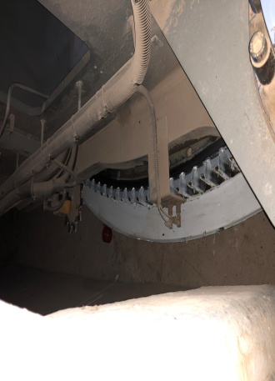 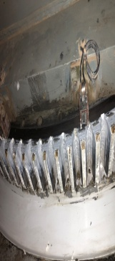
设备参数
设备概况 | 风力机的偏航系统也称为对风装置，其作用在于当风速矢量的方向变化时，能够快速平稳地对准风向，以便风轮获得最大的风能。
巡检信息 | 检查偏航大齿有无断齿的现象，偏航时有无卡涩的声音出现
维护信息 | 1、偏航大齿表面清理及刷油 2、航大齿接地碳刷油污清理及长度测量，长度大于20mm
常见问题及处理办法 | 常见问题：碳刷磨损。处理方法：更换碳刷
危险因素及预防
危险源
序号 | 设备设施 |  | 危害形式

运行巡视风险及预控
序号 | 危险点 | 可能存在的危害 | 预控措施
1 | 在偏航时 | 搅住衣裤 | 扎紧衣裤，风机偏航时禁止穿插

检修作业风险及预控
序号 | 危险点 | 可能存在的危害 | 预控措施

偏航电机1
KKS编码 | F011016MDC02AZ001
设备名称 | 16号机组偏航电机1
设备层级 | F011016MDC02
规格型号 | YEJ11M-6-AE669
生产厂商
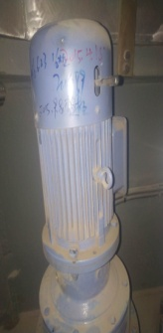 设备图片 | 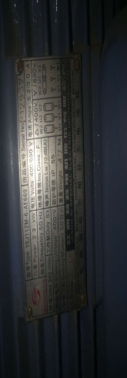
设备参数 | 2.2kw、制动力矩：60NM、50HZ、电磁电压：DC180
设备概况 | 为了使风机的桨叶转子工作事始终朝向某个方向，在风机内安设了偏航系统。精密的测风仪器将检测信号传输给电脑的软件，经过分析后驱动偏航系统的电机和齿轮箱使风机尽可能的减少风能损失，增加有效工作时间。
巡检信息 | 偏航电机运行正常，接线紧固，无异音抖动。
维护信息 | 1、偏航电机运行声音正常 2、偏航电机与齿轮箱连接螺栓力矩紧固（130 Nm）
常见问题及处理办法 | 常见问题：1、电机接线盒接线松动，整流器松动导致跳闸； 2、电机噪音过大，跳闸； 处理方法：1、断开开关，进行接线紧固； 2、拆除电机，检查电机声音是否正常
危险因素及预防
危险源
序号 | 设备设施 |  | 危害形式
1 | 噪音过大 |  | 电机出现问题
2 | 跳闸 |  | 接线松动
运行巡视风险及预控
序号 | 危险点 | 可能存在的危害 | 预控措施
1 | 噪音过大 | 卡涩 | 定期进行检查，紧固接线
 | 跳闸 | 接线松动、齿轮断裂 | 定期检查接送是否紧固

检修作业风险及预控
序号 | 危险点 | 可能存在的危害 | 预控措施
1 | 电压 | 触电 | 断开电源
3 | 重量 | 物体砸伤 | 使用合格的工具器

偏航电机2
KKS编码 | F011016MDC02AZ002
设备名称 | 16号机组偏航电机2
设备层级 | F011016MDC02
规格型号 | YEJ11M-6-AE669
生产厂商
 设备图片 | 
设备参数 | 2.2kw、制动力矩：60NM、50HZ、电磁电压：DC180
设备概况 | 为了使风机的桨叶转子工作事始终朝向某个方向，在风机内安设了偏航系统。精密的测风仪器将检测信号传输给电脑的软件，经过分析后驱动偏航系统的电机和齿轮箱使风机尽可能的减少风能损失，增加有效工作时间。
巡检信息 | 偏航电机运行正常，接线紧固，无异音抖动。
维护信息 | 1、偏航电机运行声音正常 2、偏航电机与齿轮箱连接螺栓力矩紧固（130 Nm）
常见问题及处理办法 | 常见问题：1、电机接线盒接线松动，整流器松动导致跳闸； 2、电机噪音过大，跳闸； 处理方法：1、断开开关，进行接线紧固； 2、拆除电机，检查电机声音是否正常
危险因素及预防
危险源
序号 | 设备设施 |  | 危害形式
1 | 噪音过大 |  | 电机出现问题
2 | 跳闸 |  | 接线松动
运行巡视风险及预控
序号 | 危险点 | 可能存在的危害 | 预控措施
1 | 噪音过大 | 卡涩 | 定期进行检查，紧固接线
 | 跳闸 | 接线松动、齿轮断裂 | 定期检查接送是否紧固

检修作业风险及预控
序号 | 危险点 | 可能存在的危害 | 预控措施
1 | 电压 | 触电 | 断开电源
3 | 重量 | 物体砸伤 | 使用合格的工具器

偏航电机3
KKS编码 | F011016MDC02AZ003
设备名称 | 16号机组偏航电机3
设备层级 | F011016MDC02
规格型号 | YEJ11M-6-AE669
生产厂商
设备图片 |  
设备参数 | 2.2kw、制动力矩：60NM、50HZ、电磁电压：DC180
设备概况 | 为了使风机的桨叶转子工作事始终朝向某个方向，在风机内安设了偏航系统。精密的测风仪器将检测信号传输给电脑的软件，经过分析后驱动偏航系统的电机和齿轮箱使风机尽可能的减少风能损失，增加有效工作时间。
巡检信息 | 偏航电机运行正常，接线紧固，无异音抖动。
维护信息 | 1、偏航电机运行声音正常 2、偏航电机与齿轮箱连接螺栓力矩紧固（130 Nm）
常见问题及处理办法 | 常见问题：1、电机接线盒接线松动，整流器松动导致跳闸； 2、电机噪音过大，跳闸； 处理方法：1、断开开关，进行接线紧固； 2、拆除电机，检查电机声音是否正常
危险因素及预防
危险源
序号 | 设备设施 |  | 危害形式
1 | 噪音过大 |  | 电机出现问题
2 | 跳闸 |  | 接线松动
运行巡视风险及预控
序号 | 危险点 | 可能存在的危害 | 预控措施
1 | 噪音过大 | 卡涩 | 定期进行检查，紧固接线
 | 跳闸 | 接线松动、齿轮断裂 | 定期检查接送是否紧固

检修作业风险及预控
序号 | 危险点 | 可能存在的危害 | 预控措施
1 | 电压 | 触电 | 断开电源
3 | 重量 | 物体砸伤 | 使用合格的工具器

热风机
KKS编码 | F011016MDZ07AH001
设备名称 | 机舱机舱加热装置
设备层级 | F011016MDZ07
规格型号 | HG-690-8Ⅱ
生产厂商
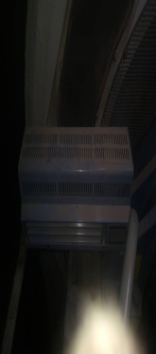 设备图片 | 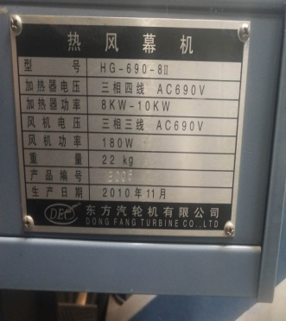
设备参数 | 功率8KW-10KW、电压：三相三线AC690V、风机功率180W、重量10kg
设备概况 | 机舱检测较冷的情况下，自动启动，使机舱加热在范围内
巡检信息 | 启动机舱加热（二期），轮毂、齿轮箱加热装置，工作是否正常。
维护信息 | 1、检查控制柜及加热器外观正常； 2、紧固控制柜及加热器内部接线； 3、五组加热器手动功能测试正常； 4、加热器紧急停机功能测试正常； 5、将加热器恢复至自动加热状态；
常见问题及处理办法 | 常见问题：底角四颗螺丝松动，处理方法：紧固螺丝
危险因素及预防
危险源
序号 | 设备设施 |  | 危害形式

运行巡视风险及预控
序号 | 危险点 | 可能存在的危害 | 预控措施

检修作业风险及预控
序号 | 危险点 | 可能存在的危害 | 预控措施
1 | 电压 | 触电 | 断开电源

塔筒基础
KKS编码 | F011016MDZ06BF001
设备名称 | 16号机组塔筒塔筒基础
设备层级 | F011016MDZ06
规格型号 | FD89B-70M
生产厂商 | 北车兰州机车有限公司
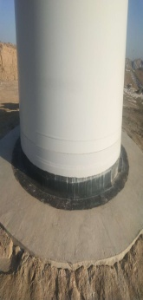 设备图片 | 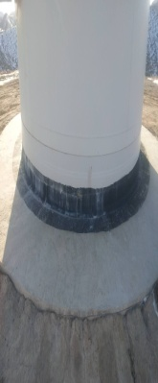
设备参数 | 固定机组的根基
设备概况 | 塔筒和基础构成风力发电机组的支撑结构，将风力发电机支撑在60—100m的高空，从而使其获得充足、稳定的风力来发电。塔筒是风力发电机组的主要承载结构，大型水平轴风力机塔筒多为细长的圆锥状结构
巡检信息 | 1、检查基础有无过大的水土流失，露出根基过深
维护信息 | 1、检查基础有无过大的水土流失，露出根基过深
常见问题及处理办法
危险因素及预防
危险源
序号 | 设备设施 |  | 危害形式

运行巡视风险及预控
序号 | 危险点 | 可能存在的危害 | 预控措施

检修作业风险及预控
序号 | 危险点 | 可能存在的危害 | 预控措施

液压站
KKS编码 | F011016MDC02AY001
设备名称 | 16号机组液压站
设备层级 | F011016MDC02
规格型号 | AGG.A Q 091 S 00
生产厂商 | HAVE
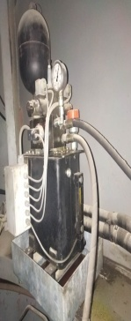 设备图片 | 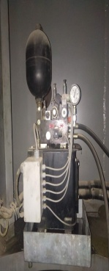
设备参数 | 最小需要的启动压力(转子刹车)： 100bar 工作压力： 140-160bar 最大压力(溢流阀5)： 200bar
设备概况 | 风机的液压系统的作用是控制偏航刹车和机械转子刹车。 为了制动转子，在齿轮箱的高速侧配置了两个刹车卡钳，他们作用于刹车盘。 转子刹车通过弹簧力关闭，液压开启。由于仅在叶片变桨控制系统故障或人为安全停机条件下起作用，因此刹车功能发生的机会是很少的。
巡检信息 | 1、油位检测； 2、是否漏油； 3、管路及接头是否漏油； 4、压力正常，无压力过低或过高报警
维护信息 | 1、液压站液位检查，加油 L； 2、液压站本体电磁阀及传感器接线紧固； 3、压站辅助接线盒内接线紧固； 4、偏航残压调整（10-15bar），并记录数据 bar； 5、主轴残压调整（30±1bar），并记录数据 bar； 6、启动： bar（140bar） 停止： bar（160bar）； 7、检查压力表显示数据与主控屏显示数据一致；
常见问题及处理办法 | 常见问题：1、油位低； 2、油管漏油； 3、端子盒接线松动； 4、保不住压； 处理方法：1、加注油脂，检查有无漏油现象； 2、油管漏油及时更换； 3、检查液压站段子接线是否松动； 4、保不住压，检查蓄能灌、检查KT11.1继电器
危险因素及预防
危险源
序号 | 设备设施 |  | 危害形式

运行巡视风险及预控
序号 | 危险点 | 可能存在的危害 | 预控措施
1 | 漏油 | 滑倒 | 检查漏油点，处理完之后擦拭

检修作业风险及预控
序号 | 危险点 | 可能存在的危害 | 预控措施
1 | 高空 | 坠落 | 停止偏航

主轴
KKS编码 | F011016MDK00BE001
设备名称 | 16号机组主轴
设备层级 | F011016MDK00
规格型号 | ZF
生产厂商 | 东方汽轮机有限公司
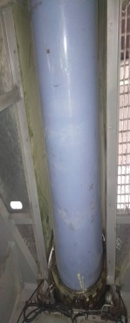 设备图片 | 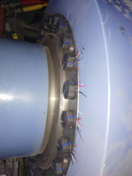
设备参数 | 1、拧紧力矩：1550 2、净重：955
设备概况 | 风机主轴是连接风机风翅与风机底座的重要部件，风机主轴是中空的，风机主轴的材质是不锈钢的，内孔加工比较困难，对风机主轴的加工设备是深孔钻镗床，根据风机主轴的特性，深孔钻镗床要加高床头。风力发电机的主轴既有径向偏移，又有轴向偏移。实际上，主轴的轴向偏移直接传递到齿轮箱的输入轴。除非对调心滚子轴承的径向游隙，轴向游隙控制以及行星轮的定位做特别处理，否则轴向的偏移会对齿轮箱里行星架支撑轴承产生不利的影响。
巡检信息 | 检查是否螺栓紧固
维护信息 | 1、主轴与齿轮箱连接力矩检查（1640Nm） 2、检查主轴润滑泵油位（正常油位在3/4处） 3、检查主轴润滑泵运行时间设置正确
常见问题及处理办法 | 常见问题：1、螺栓松动 处理方法：1、紧固
危险因素及预防
危险源
序号 | 设备设施 |  | 危害形式

运行巡视风险及预控
序号 | 危险点 | 可能存在的危害 | 预控措施

检修作业风险及预控
序号 | 危险点 | 可能存在的危害 | 预控措施
1 | 松动 | 打滑 | 紧固
2 | 无油脂 | 轴承发热 | 加注油脂

联轴器
KKS编码 | F011016MDK00HD002
设备名称 | 16号机组联轴器
设备层级 | F011016MDK00
规格型号 | KTR779-0189
生产厂商 | KTR
设备图片 | 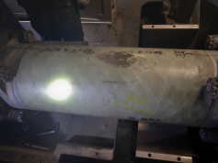 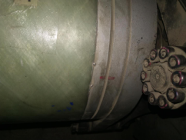 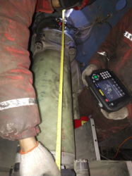
设备参数 | 1、测量联轴器开档距距离（927±2mm）
设备概况 | 用来联接不同机构中的两根轴(主动轴和从动轴)使之共同旋转以传递扭矩的机械零件。在高速重载的动力传动中，有些联轴器还有缓冲、减振和提高轴系动态性能的作用。联轴器由两半部分组成，分别与主动轴和从动轴联接。一般动力机大都借助于联轴器与工作机相联接。
巡检信息 | 1、联轴器外观检查良好，钢印线无错位，螺栓紧固
维护信息 | 1、检查联轴器外观无破损、无断裂 2、检查联轴器标记线有无错位现象 3、检查联轴器膜片完好性 4、联轴器止退螺栓力矩紧固（80Nm） 5、锁紧轴套螺栓力矩紧固（470Nm） 6、测量联轴器开档距距离（927±2mm）
常见问题及处理办法 | 常见问题：1、钢印错开 2、螺栓松动 处理方法：1、更换联轴器 2、紧固螺栓
危险因素及预防
危险源
序号 | 设备设施 |  | 危害形式

运行巡视风险及预控
序号 | 危险点 | 可能存在的危害 | 预控措施
1 | 高速旋转 | 擦出火花 | 安装好防护罩

检修作业风险及预控
序号 | 危险点 | 可能存在的危害 | 预控措施

塔筒爬梯
KKS编码 | F011016MDZ06BF002
设备名称 | 16号机组塔筒爬梯
设备层级 | F011016MDZ06
规格型号 | 58M*30CM
生产厂商 | 四川兴源通实业有限公司
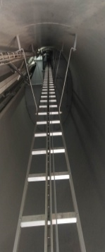 设备图片
设备参数
设备概况 | 处理故障登机的必先攀登工具
巡检信息 | 1、爬梯无松动、变形等缺陷
维护信息 | 1、清理爬梯油污 2、爬梯与塔筒连接螺栓紧固 3、检查滑轨接头处是否错位
常见问题及处理办法 | 常见问题：1、变形 2、爬梯螺丝松动 处理方法：1、紧固螺丝
危险因素及预防
危险源
序号 | 设备设施 |  | 危害形式

运行巡视风险及预控
序号 | 危险点 | 可能存在的危害 | 预控措施

检修作业风险及预控
序号 | 危险点 | 可能存在的危害 | 预控措施
1 | 螺栓松动 | 坠落 | 紧固螺栓

灭火装置
KKS编码 | F011016MDZ08AD001
设备名称 | 16号机组消防灭火器
设备层级 | F011016MDZ08
规格型号
生产厂商
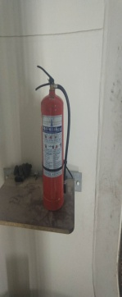 设备图片
设备参数
设备概况 | 灭火器是一种可携式灭火工具。灭火器内放置化学物品，用以救灭火灾。灭火器是常见的防火设施之一，存放在公众场所或可能发生火灾的地方，不同种类的灭火器内装填的成分不一样，是专为不同的火灾起因而设。使用时必须注意以免产生反效果及引起危险。
巡检信息 | 检查灭火器的有效日期、压力表石是否正常
维护信息 | 检查灭火器的有效日期、压力表石是否正常
常见问题及处理办法
危险因素及预防
危险源
序号 | 设备设施 |  | 危害形式
1

运行巡视风险及预控
序号 | 危险点 | 可能存在的危害 | 预控措施

检修作业风险及预控
序号 | 危险点 | 可能存在的危害 | 预控措施
1

并网柜
KKS编码 | F011016MDY05GH001
设备名称 | 16号机组并网柜
设备层级 | F011016MDY05
规格型号 | FD77A 1.5MW (029.372133.STR-3.01)
生产厂商 | 阿尔斯通有限公司
设备图片 | 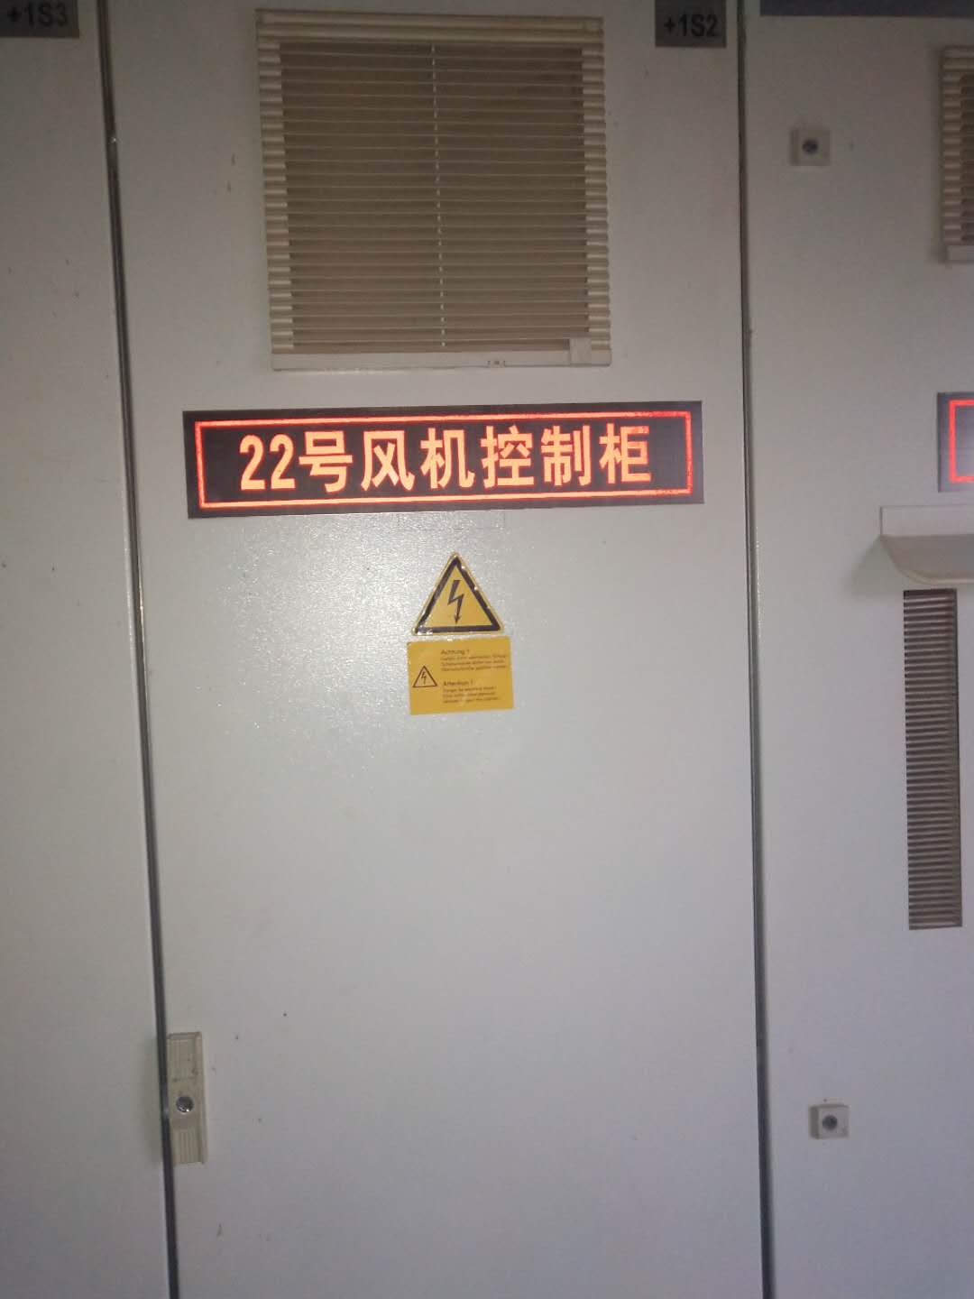 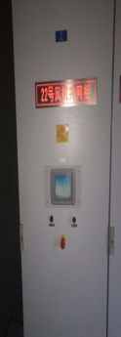 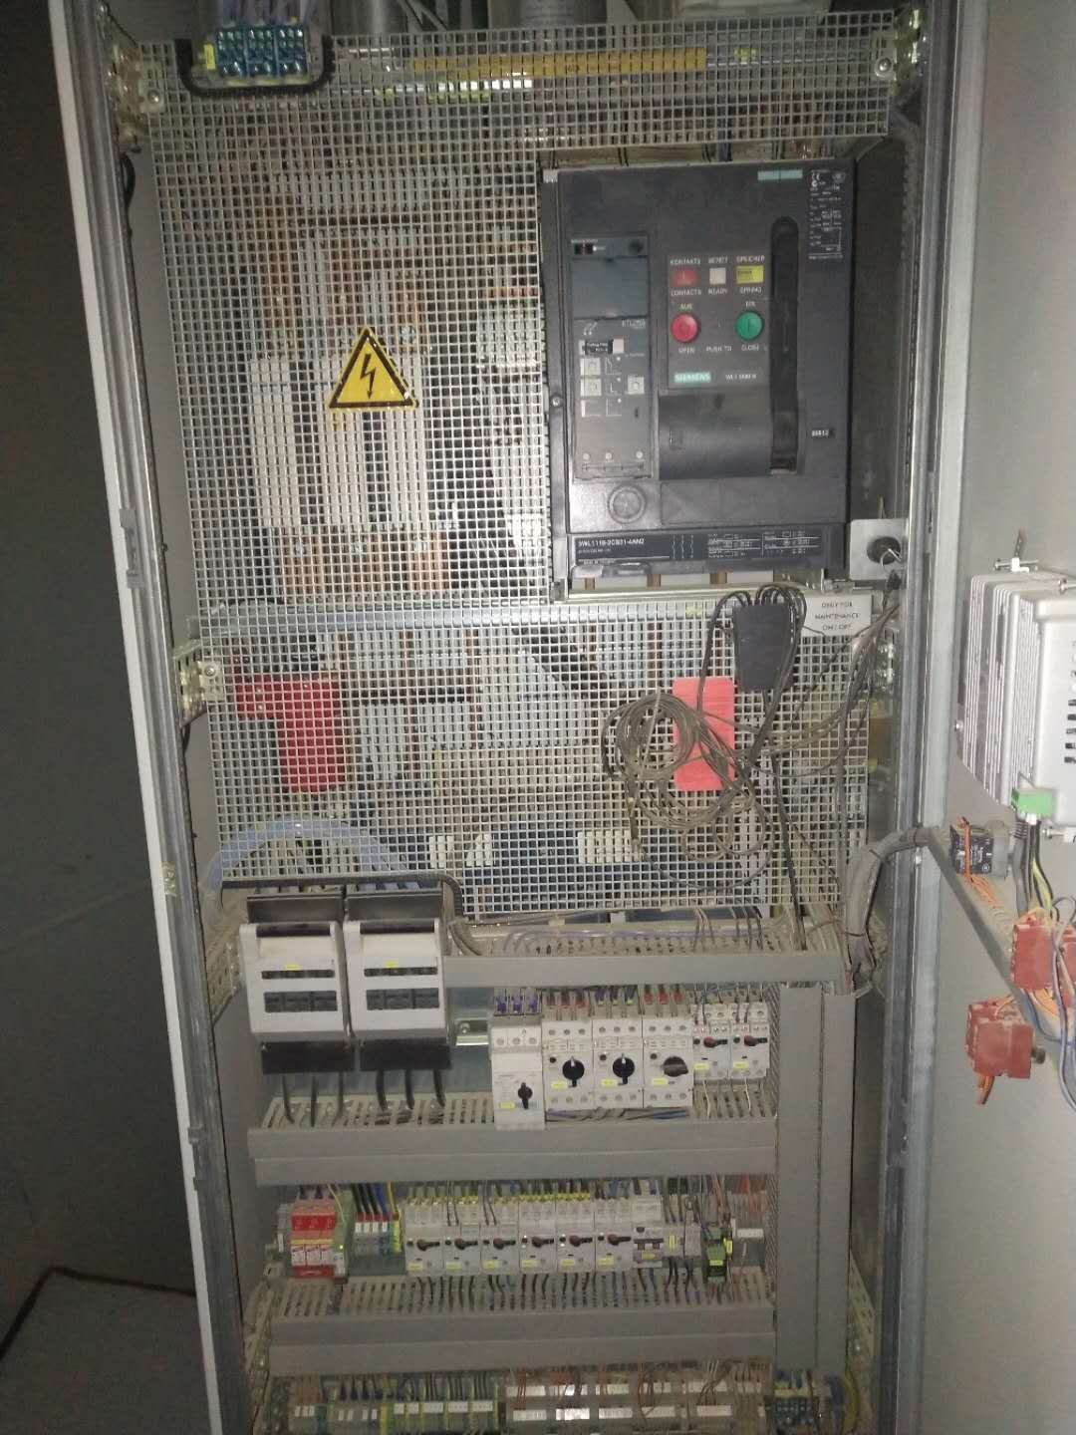
设备参数 | 功率因数：0。95（C）-1.0-0.95（L），额定电压：690V，额定转速：1800r/min，额定频率：50Hz
设备概况 | 主电源电压：690V+10%/-10%，电源频率：50/60Hz+1%/-1%,冷却方式：风冷，倒相功率效率：工作环境温度：-15度……+40度
巡检信息 | 接线及元件紧固:端子接线牢固，插接件无松动，各元器件外观完好; 外部功能按钮与面板:变频器急停按钮、偏航旋钮、指示灯和面板的工作正常; 加热功能:变频器加热功能完好 光端机:光端机固定良好，熔接盒固定良好 Ups续航能力:断开ups电源开关,记录其待机时间
维护信息 | 接线及元件紧固:端子接线牢固，插接件无松动，各元器件外观完好; 外部功能按钮与面板:变频器急停按钮、偏航旋钮、指示灯和面板的工作正常; 加热功能:变频器加热功能完好 光端机:光端机固定良好，熔接盒固定良好 Ups续航能力:断开ups电源开关,记录其待机时间
常见问题及处理办法
危险因素及预防
危险源
序号 | 设备设施 |  | 危害形式
1 | 各电气连接部分 |  | 触电伤害
2
3
运行巡视风险及预控
序号 | 危险点 | 可能存在的危害 | 预控措施

检修作业风险及预控
序号 | 危险点 | 可能存在的危害 | 预控措施
1 | 各电气连接部分 | 触电伤害 | 作业前需断开相关电源开关，必要时断开箱变电源高低压侧，并挂设接地线
2 | 工器具 | 工器具伤害 | 正确使用检验合格工器具
3

功率柜
KKS编码 | F011016MDY05GH002
设备名称 | 16号机组功率柜
设备层级 | F011016MDY05
规格型号 | FD77A 1.5MW (029.372133.STR-3.01)
生产厂商 | 阿尔斯通有限公司
设备图片 | 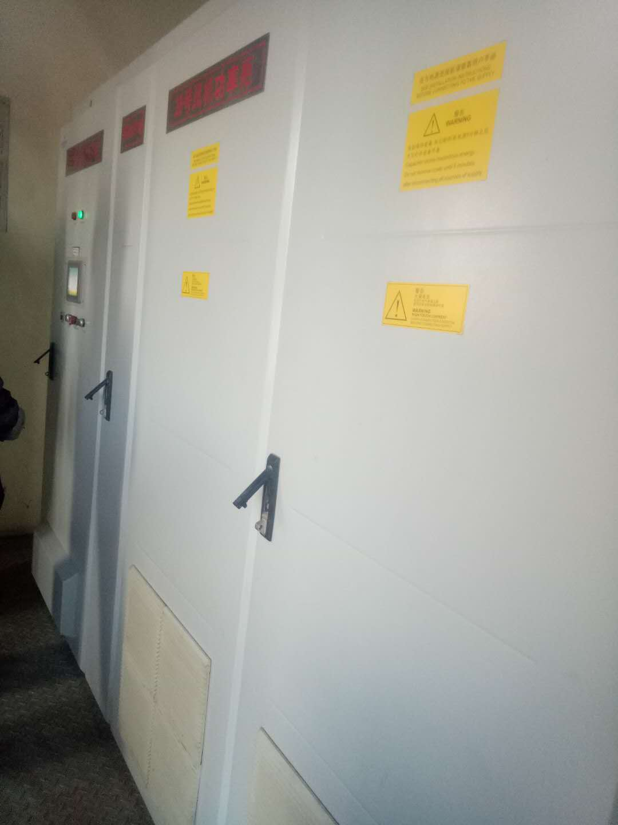
设备参数 | 功率因数：0。95（C）-1.0-0.95（L），额定电压：690V，额定转速：1800r/min，额定频率：50Hz
设备概况 | 主电源电压：690V+10%/-10%，电源频率：50/60Hz+1%/-1%,冷却方式：风冷，倒相功率效率：工作环境温度：-15度……+40度
巡检信息 | 接线及元件紧固:端子接线牢固，插接件无松动，各元器件外观完好; 外部功能按钮与面板:变频器急停按钮、偏航旋钮、指示灯和面板的工作正常; 加热功能:变频器加热功能完好 光端机:光端机固定良好，熔接盒固定良好 Ups续航能力:断开ups电源开关,记录其待机时间
维护信息 | 接线及元件紧固:端子接线牢固，插接件无松动，各元器件外观完好; 外部功能按钮与面板:变频器急停按钮、偏航旋钮、指示灯和面板的工作正常; 加热功能:变频器加热功能完好 光端机:光端机固定良好，熔接盒固定良好 Ups续航能力:断开ups电源开关,记录其待机时间
常见问题及处理办法
危险因素及预防
危险源
序号 | 设备设施 |  | 危害形式
1 | 各电气连接部分 |  | 触电伤害
2
3
运行巡视风险及预控
序号 | 危险点 | 可能存在的危害 | 预控措施

检修作业风险及预控
序号 | 危险点 | 可能存在的危害 | 预控措施
1 | 各电气连接部分 | 触电伤害 | 作业前需断开相关电源开关，必要时断开箱变电源高低压侧，并挂设接地线
2 | 工器具 | 工器具伤害 | 正确使用检验合格工器具
3

